INF_INICIAL
SISTEMA NACIONAL DE SALUD
NOTIFICACION DE BROTE

 | I. IDENTIFICACIÓN DE LA UNIDAD

 | UNIDAD NOTIFICANTE: |  |  |  | CENTRO DE SALUD SANTO TOMAS |  |  |  |  |  |  |  | CLAVE DE LA UNIDAD: |  |  |  | HGIMB004100 |  |  |  |  |  |  | LOCALIDAD: |  |  | SANTO TOMAS

 | MUNICIPIO: | 83 ZEMPOALA |  |  |  |  |  |  | JURISDICCIÓN O EQUIVALENTE: |  |  |  |  |  | JUR 12 TIZAYUCA |  |  |  |  |  |  |  |  | ENTIDAD O DELEGACIÓN: |  |  |  |  | HIDALGO

 | INSTITUCIÓN: | OTRAS

 | II. ANTECEDENTES |  |  |  |  |  |  |  |  |  |  |  |  |  |  |  |  |  |  | INF_INICIAL |  |  |  |  |  |  |  | 22 | 1 |  | 2025
 |  |  |  |  |  |  |  |  |  |  |  |  |  |  |  |  |  |  |  |  |  |  |  |  |  |  |  | DIA | MES |  | AÑO
 | DX. PROBABLE: |  | COXSACKIE |  |  |  |  |  |  |  |  |  |  |  |  |  |  | DX. FINAL: |  | COXSACKIE

 | FECHA DE NOTIFICACIÓN |  |  |  |  |  | 25 | 1 |  | 2025 |  |  |  |  | FECHA DE INICIO DEL BROTE |  |  |  |  |  |  |  | 20 |  | 1 | 2025
 |  |  |  |  |  |  | DIA | MES |  | AÑO |  |  |  |  |  |  |  |  |  |  |  |  | DIA |  | MES | AÑO

 | CASOS PROBABLES |  |  | 2 |  |  | CASOS CONFIRMADOS |  |  |  |  | 2 |  | DEFUNCIONES |  |  |  | 0 |  |  | HOSPITALIZADOS

 | III. DISTRIBUCION POR PERSONA

 | LLENE LOS ESPACIOS COMO SE INDICA
 | GRUPO DE EDAD | NUMERO DE CASOS |  |  |  |  |  |  |  |  |  |  | NUMERO DE DEFUNCIONES |  |  |  |  |  |  |  |  |  | POBLACIÓN EXPUESTA
 |  | MASCULINO (A) |  |  |  | FEMENINO (B) |  |  |  | TOTAL (C) |  |  | MASCULINO (D) |  |  | FEMENINO (E) |  |  | TOTAL (F) |  |  |  | MASCULINO(G) |  |  |  | FEMENINO (H) |  |  |  | TOTAL (I)
0 | <1 | 0 |  |  |  | 0 |  |  |  | 0 |  |  | 0 |  |  | 0 |  |  | 0 |  |  |  | 0 |  |  |  | 0 |  |  |  | 0
 | 1 - 4 | 0 |  |  |  | 0 |  |  |  | 0 |  |  | 0 |  |  | 0 |  |  | 0 |  |  |  | 6 |  |  |  | 8 |  |  |  | 14
 | 5 - 14 | 2 |  |  |  | 0 |  |  |  | 2 |  |  | 0 |  |  | 0 |  |  | 0 |  |  |  | 7 |  |  |  | 3 |  |  |  | 10
 | 15 - 24 | 0 |  |  |  | 0 |  |  |  | 0 |  |  | 0 |  |  | 0 |  |  | 0 |  |  |  | 0 |  |  |  | 0 |  |  |  | 0
 | 25 - 44 | 0 |  |  |  | 0 |  |  |  | 0 |  |  | 0 |  |  | 0 |  |  | 0 |  |  |  | 0 |  |  |  | 1 |  |  |  | 1
 | 45 - 64 | 0 |  |  |  | 0 |  |  |  | 0 |  |  | 0 |  |  | 0 |  |  | 0 |  |  |  | 0 |  |  |  | 0 |  |  |  | 0
 | 65 Y MAS | 0 |  |  |  | 0 |  |  |  | 0 |  |  | 0 |  |  | 0 |  |  | 0 |  |  |  | 0 |  |  |  | 0 |  |  |  | 0
17 | IGNORADOS | 0 |  |  |  | 0 |  |  |  | 0 |  |  | 0 |  |  | 0 |  |  | 0 |  |  |  | 0 |  |  |  | 0 |  |  |  | 0
 | T O T A L | 2 |  |  |  | 0 |  |  |  | 2 |  |  | 0 |  |  | 0 |  |  | 0 |  |  |  | 13 |  |  |  | 12 |  |  |  | 25

 | PARA OBTENER LAS TASAS DE ATAQUE Y LETALIDAD, SE INDICA EN CADA COLUMNA CON LETRAS), LA OPERACIÓN A REALIZAR CON BASE EN LAS LETRAS INDICADAS EN EL CUADRO ANTERIOR. |  |  |  |  |  |  |  |  |  |  |  |  |  |  |  |  |  |  |  |  |  | FRECUENCIA DE SIGNOS Y SINTOMAS

 | GRUPO DE EDAD | TASA DE ATAQUE * |  |  |  |  |  |  |  |  |  |  | TASA DE LETALIDAD |  |  |  |  |  |  |  |  |  | SIGNOS Y SINTOMAS |  |  |  | CASOS
 |  | MASCULINO (A/G) |  |  |  | FEMENINO (B/H) |  |  |  | TOTAL |  |  | MASCULINO (A/G) |  |  | FEMENINO (B/H) |  |  | TOTAL ( F/C ) |  |  |  |  |  |  |  | NO. |  |  |  | %
 | < 1 | 0.0 |  |  |  | 0.0 |  |  |  | 0.0 |  |  | 0.0 |  |  | 0.0 |  |  | 0.0 |  |  |  | LESIONES |  |  |  | 2 |  |  |  | 10000%
 | 1 - 4 | 0.0 |  |  |  | 0.0 |  |  |  | 0.0 |  |  | 0.0 |  |  | 0.0 |  |  | 0.0 |  |  |  | MALESTAR GRAL |  |  |  | 2 |  |  |  | 10000%
 | 5 - 14 | 28.6 |  |  |  | 0.0 |  |  |  | 20.0 |  |  | 0.0 |  |  | 0.0 |  |  | 0.0 |  |  |  |  |  |  |  | 0 |  |  |  | 0%
 | 15 - 24 | 0.0 |  |  |  | 0.0 |  |  |  | 0.0 |  |  | 0.0 |  |  | 0.0 |  |  | 0.0 |  |  |  |  |  |  |  | 0 |  |  |  | 0.0
 | 25 - 44 | 0.0 |  |  |  | 0.0 |  |  |  | 0.0 |  |  | 0.0 |  |  | 0.0 |  |  | 0.0 |  |  |  |  |  |  |  | 0 |  |  |  | 0.0
 | 45 - 64 | 0.0 |  |  |  | 0.0 |  |  |  | 0.0 |  |  | 0.0 |  |  | 0.0 |  |  | 0.0 |  |  |  |  |  |  |  | 0 |  |  |  | 0.0
 | 65 Y MAS | 0.0 |  |  |  | 0.0 |  |  |  | 0.0 |  |  | 0.0 |  |  | 0.0 |  |  | 0.0 |  |  |  |  |  |  |  | 0 |  |  |  | 0.0
 | IGNORADOS | 0.0 |  |  |  | 0.0 |  |  |  | 0.0 |  |  | 0.0 |  |  | 0.0 |  |  | 0.0 |  |  |  |  |  |  |  | 0 |  |  |  | 0.0
 | T O T A L | 15.4 |  |  |  | 0.0 |  |  |  | 8.0 |  |  | 0.0 |  |  | 0.0 |  |  | 0.0 |  |  |  | TOTAL |  |  |  | 2 |  |  |  | 10000%
 | * TASA POR 100

 | IV. DISTRIBUCION EN EL TIEMPO
 | GRAFIQUE EN EL EJE HORIZONTAL EL TIEMPO (HORAS, DÍAS, SEMANAS, ETC.) EN QUE OCURRIO EL BROTE, EN EL EJE VERTICAL LA ESCALA MÁS ADECUADADEL NUMERO DE CASOS Y DEFUNCIONES QUE SEPRESENTARÓN, EN CASO NECESARIO GRAFIQUE EN HOJAS ADICIONALES.

Curva epidémica del brote
 | Casos
1/20/2025 | 2

 | V. DISTRIBUCION GEOGRAFICA: ANEXAR CROQUIS CON LA UBICACIÓN DE CASOS Y DEFUNCIONES POR FECHA DE INICIO, EN CASO NECESARIO AGREGAR MÁS DE UN CROQUIS, SELECCIONE SÓLO EL AGREGADO O CATEGORIA QUE MEJOR REPRESENTE LA DISTRIBUCIÓN DE LOS CASOS EN DONDE ESTA OCURRIENDO EL BROTE

 | DOMICILIO |  |  |  |  |  |  |  |  |  |  |  |  |  |  |  |  | CASOS |  |  |  |  |  |  |  | DEFUNCIONES
 |  |  |  |  |  |  |  |  |  |  |  |  |  |  |  |  |  | No. |  |  |  | % |  |  |  | No.
 | JN |  |  | "MANUEL CARBAJAL"CALLE JOSÉ MARÍA MORELOS S/N. |  |  |  |  |  |  |  |  |  |  |  |  |  | 2 |  |  |  | 100 |  |  |  |  |  |  |  | 0
 |  |  |  | LOCALIDAD SANTO TOMÁS, MPIO. ZEMPOALA, HIDALGO |  |  |  |  |  |  |  |  |  |  |  |  |  |  |  |  |  | 0 |  |  |  |  |  |  |  | 0
 |  |  |  |  |  |  |  |  |  |  |  |  |  |  |  |  |  |  |  |  |  | 0 |  |  |  |  |  |  |  | 0
 |  |  |  |  |  |  |  |  |  |  |  |  |  |  |  |  |  |  |  |  |  | 0 |  |  |  |  |  |  |  | 0
 | TOTAL |  |  |  |  |  |  |  |  |  |  |  |  |  |  |  |  | 2 |  |  |  | 100 |  |  |  | 0 |  |  |  | 0

 | VI. ANALISIS EPIDEMIOLÓGICO

 | 1. ANTECEDENTES EPIDEMIOLÓGICOS DEL BROTE: |  |  |  |  |  |  |  |  | ACUDE A CONSULTA ALUMNO DEL JARDIN DE NIÑOS MANUEL CARBAJAL CON SINTOMAS DE
 | ENFERMEDAD PIE, MANO, BOCA, QUIEN COMENTA QUE HAY OTRO CASO MAS EN SU SALON EL CUAL ES EL UNICO YA QUE EN EL ESTAN
 | NIÑOS DE PRIMERO, SEGUNDO Y TERCER AÑO CON UNA SOLA MAESTRA.

 | 2. PROBABLES FUENTES DEL BROTE: |  |  |  |  |  | ESCOLAR

 | 3. PROBABLES MECANISMOS DE TRANSMISIÓN: |  |  |  |  |  |  |  | PERSONA A PERSONA

 | VII. ACCIONES DE CONTROL
 | SE LE INFORMA A LA MTRA. ROSARIO ADRIANA VEGA MONTER DIRECTORA DEL PLANTEL , SINTOMATOLOGIA DE LA ENFERMEDAD, PERIODO DE INCUBACION
 | TRATAMIENTO Y MECANISMOS DE TRANSMISION, ASI COMO SE LE SOLICITA AGENDAR PLATICA INFORMATIVA CON PADRES DE FAMILIA, PARA INFORMAR
 | LAS ACCIONES A REALIZAR EN EL PLANTEL, COMO LA DESINFECCION DEL SALON Y MATERIAL DIDACTICO, LAVADO DE MANOS, ESTORNUDO
 | DE ETIQUETA, IMPLEMENTACION DE FILTROS DE RESPONSABILIDAD (CASA, A LA ENTRADA DE LA ESCUELA Y SALON), CONTINUAR CON
 | LA NOTIFICACION DE CASOS A LA UNIDAD DE SALUD PARA SU ATENCION.

 | DRA. ELVIRA CABADAS JIMENEZ |  |  |  |  |  |  |  |  |  | DRA. ELVIRA CABADAS JIMENEZ |  |  |  |  |  |  |  |  |  |  |  | LE. YAZMIN CASASOLA CASASOLA
 | NOMBRE Y CARGO DE QUIEN ELABORÓ |  |  |  |  |  |  |  |  |  | VO.BO. DIRECTOR |  |  |  |  |  |  |  |  |  |  |  | VO.BO. EPIDEMIÓLOGO

 | EL FORMATO DEBE SER LLENADO POR EL EPIDEMIÓLOGO O PERSONAL DESIGNADO.
 | EL LLENADO DE ESTE INFORME NO SUSTITUYE SU NOTIFICACIÓN EN LOS SISTEMAS DE VIGILANCIA EPIDEMIOLÓGICA NI LA ELABORACIÓN DEL INFORME FINAL DEL BROTE.

ANALISIS_EPIDEM
SECRETARIA DE SALUD DEL ESTADO DE HIDALGO
SUBSECRETARIA DE SALUD PUBLICA
SUBDIRECCION DE EPIDEMIOLOGIA

ANALISIS DE BROTE EPIDEMIOLOGICO

JURISDICCION: |  | JUR 12 TIZAYUCA |  |  |  | MUNICIPIO: | 83 ZEMPOALA
TIPO DE BROTE: |  | ESCOLAR |  |  |  | LOCALIDAD: | SANTO TOMAS
FECHA INICIO: |  | 20 | 1 | 2025 |  | FECHA TERMINO:
 |  | Día |  | Año |  |  | Día | Mes | Año
Curva epidémica
Total | 2
Días | Casos |  | CASOS |  |  |  |  | SINTOMATOLOGIA |  |  |  | FUENTE PROBABLE DE CONTAGIO
2025-01-20 | 2 |  | GPO EDAD | MASC | FEM | TOTAL |  | SINTOMATOLOGIA |  | TOTAL | % | FUENTE | TOTAL | %
 |  |  | < 1 | 0 | 0 | 0 |  | LESIONES |  | 2 | 100.0 | FAMILIAR | 0 | 0.0
 |  |  | 1 - 4 | 0 | 0 | 0 |  | MALESTAR GRAL |  | 2 | 100.0 | ESCOLAR | 2 | 100.0
 |  |  | 5 - 14 | 2 | 0 | 2 |  |  |  | 0 | 0.0 | COMUNITARIO | 0 | 0.0
 |  |  | 15 - 24 | 0 | 0 | 0 |  |  |  | 0 | 0.0 | LOCALIZADO | 0 | 0.0
 |  |  | 25 - 44 | 0 | 0 | 0 |  |  |  | 0 | 0.0 | NOSOCOMIAL | 0 | 0.0
 |  |  | 45 - 64 | 0 | 0 | 0 |  |  |  | 0 | 0.0 | FORANEO | 0 | 0.0
 |  |  | 65 Y MAS | 0 | 0 | 0 |  |  |  | 0 | 0.0 | TOTAL | 2 | 100.0
 |  |  | IGNORADOS | 0 | 0 | 0 |  |  |  | 0 | 0.0
 |  |  | T O T A L | 2 | 0 | 2

 |  |  |  |  |  |  |  | TOTAL |  | 2 | 100

Curva epidémica del brote
 | Casos
1/20/2025 | 2

GEORREFERENCIA
SECRETARIA DE SALUD DEL ESTADO DE HIDALGO
SUBSECRETARIA DE SALUD PUBLICA
SUBDIRECCION DE EPIDEMIOLOGIA

GEORREFERENCIA DE CASOS DEL BROTE

JURISDICCION: | JUR 12 TIZAYUCA |  |  | MUNICIPIO: | 83 ZEMPOALA
TIPO DE BROTE: | ESCOLAR |  |  | LOCALIDAD: | SANTO TOMAS
FECHA INICIO: | 20 | 1 | 2025 | FECHA TERMINO:
 | Día | Mes | Año |  | Día | Mes | Año
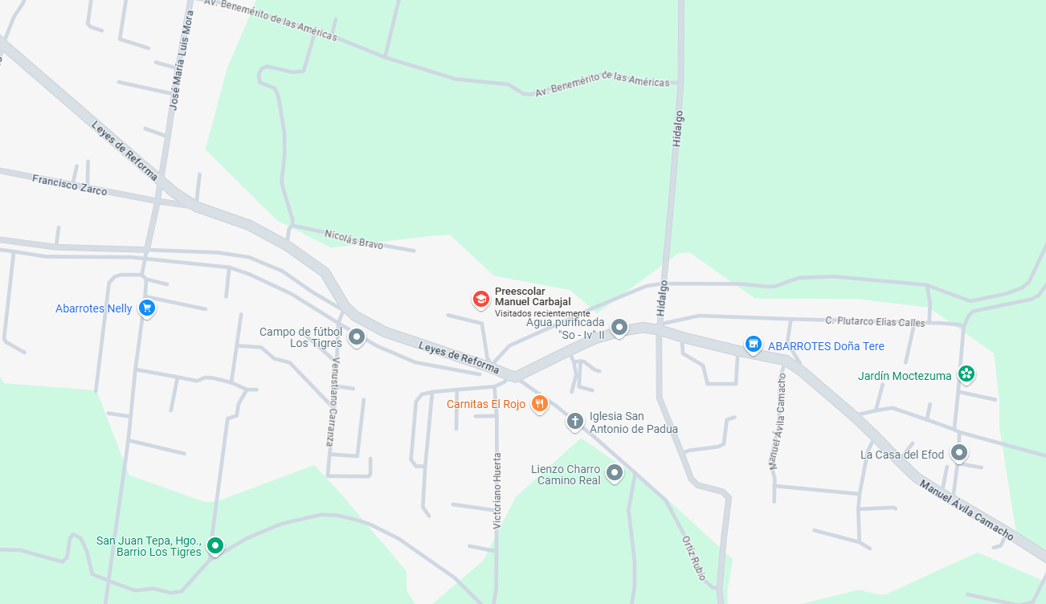

BROTE ESCOLAR

FECHA DE INFORME: | 22 | 1 | 2025
 | Día | Mes | Año

ELABORO |  |  |  |  | Vo.Bo.
DRA. ELVIRA CABADAS JIMENEZ |  |  |  |  | LE. YAZMIN CASASOLA CASASOLA
NOMBRE Y FIRMA |  |  |  |  | NOMBRE Y FIRMA

